<참고자료>
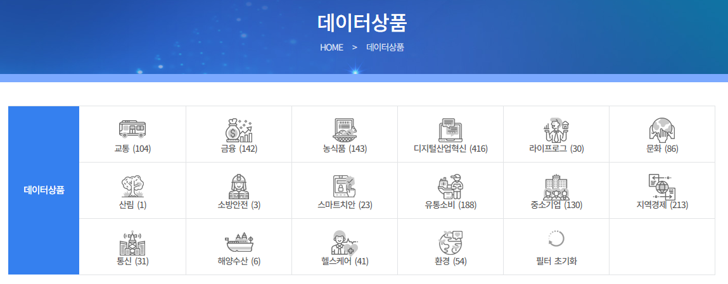
1. 상품카테고리
상품카테고리
교통
금융
농식품
디지털산업혁신
라이프로그
문화
산림
소방안전
스마트치안
유통소비
중소기업
지역경제
통신
해양수산
헬스케어
환경
* 데이터바우처 홈페이지 데이터상품분류(https://www.kdata.or.kr/datavoucher/is/selectPortalSearch.do)

2. 데이터유형 분류

대분류 | 소분류 | 예시
정형 | 텍스트 파일 | CSV, TXT 등등
 | 스프레드시트 | XLS, XLSX 등등
반정형 | Markup Language | JSON, XML 등등
 | IoT 파일
 | Log 파일
비정형 | 이미지 | JPG 등등
 | 동영상 | AVI, mp4 등등
 | 소리 | mp3 등등
 | 공간정보 | SHP, GPX 등등
 | 텍스트 | TXT 등등
 | 기타

3. 도메인 그룹 및 도메인예시

도메인그룹 | 도메인예시 | 도메인형식 | 도메인 유효기준
명칭 | •명, ID, 장소, 고객명, 제목, 영문고객 | [ㄱ-ㅎ|ㅏ-ㅣ]+$ | 한글, 영문대소문자, 특수문자
내용 | •내용, 비고, 설명, 정보, 요약 | [ㄱ-ㅎ|ㅏ-ㅣ]+$ | 한글, 영문대소문자, 특수문자
주소 | •IP, 도로명, 법정동, 행정동, 이메일 | [0-9a-zA-Z]([-_.]?[0-9a-zA-Z])*@[0-9a-zA-Z]([-_.]?[0-9a-zAZ])*.[a-zA-Z]
수량 | •건수, 매수, 회차, 개수, 거리, 규모, 길이, 무게, 속도, 횟수, 평형, 면적, 온도 | 999 | 0보다 크고 999보다 작다
금액 | •금액, 세금, 가격, 단가, 비용, 요금, 잔액, 총액 | 9999.99 | [0-9]+$
율 | •금리, 이율, 비율, 환율, 백분율 | 9999.99 | [0-9]+$
날짜 | •년월, 년, 년월일, 시, 분, 초, 일, 월, 월일 •반기, 분기
번호 | •주민등록번호, 사업자등록번호, 우편번호, 고객번호, 계좌번호
분류 | •여부, 유무
코드 | •개별코드, 통합코드

